关系图
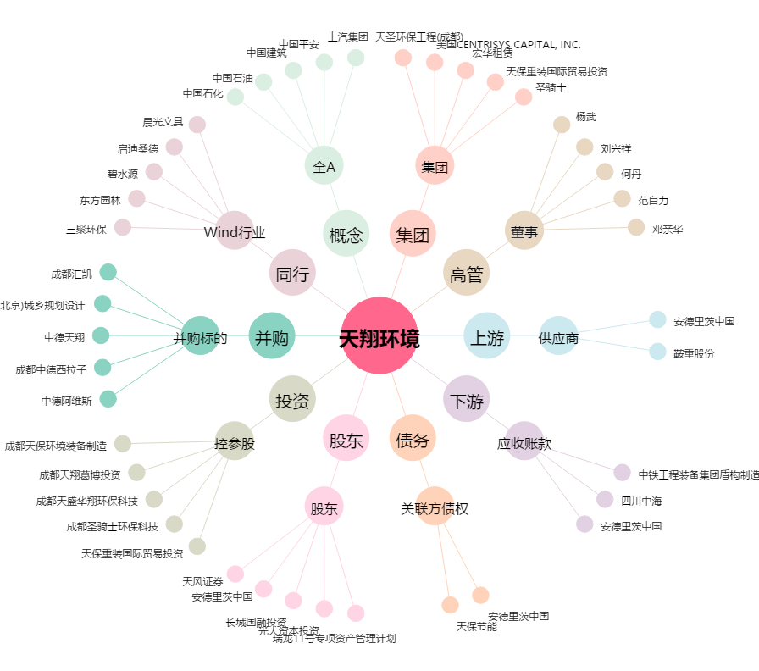
天翔环境[300362.SZ] - 关系概览图

